処理概要
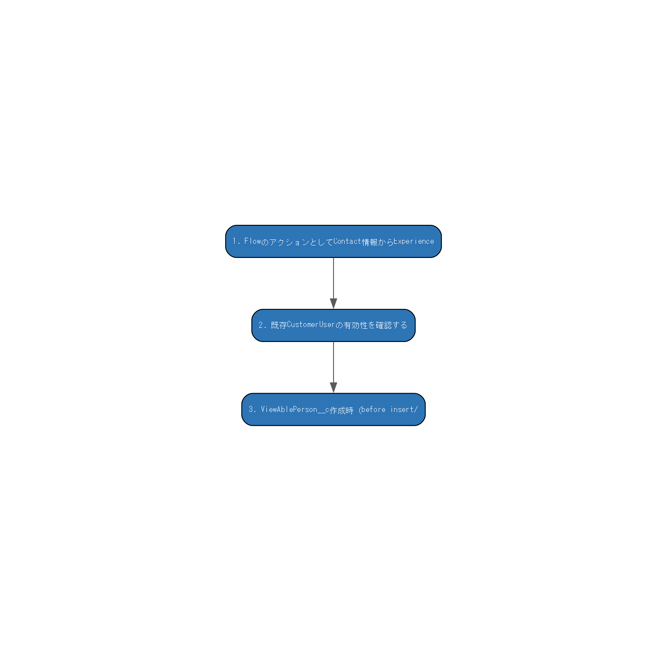
詳細設計書 — 処理概要

■ 1. 処理概要
No | 処理内容 | コンポーネント | 分岐条件
1 | FlowのアクションとしてContact情報からExperience FlowのアクションとしてContact情報からExperience Cloudユーザーを作成する。必須項目チェック・既存ユーザー確認・新規作成/再有効化の3パターンを処理し、結果をFlowに返す。パスワード送信は。 ■ 受け取るデータ: inputData.contactId（Contact Id） ■ 出力・更新内容: result.user（既存有効ユーザー有無）、result.field（必須項目不備有無） ■ エラー処理: DmlException（未ハンドリング）。MIXED_DML回避のため@futureで非同期メール送信。 | CreateCustomerUser
2 | 既存CustomerUserの有効性を確認する 既存CustomerUserの有効性を確認する。InvocableMethodとしてFlowから呼ばれ、ユーザー存在・有効フラグを返す。 ■ 受け取るデータ: Contact Id ■ 出力・更新内容: Boolean（有効ユーザー存在有無） ■ エラー処理: QueryException（未ハンドリング） | VerifyCustomerUser
3 | ViewAblePerson__c作成時（before insert/ ViewAblePerson__c作成時（before insert/after insert）にContactのIsConsignee__c等の閲覧権限フラグを更新する責務を持つ。 ■ 受け取るデータ: List<ViewAblePerson__c>（trigger newList） ■ 出力・更新内容: Contact（フラグ更新） ■ エラー処理: DmlException（未ハンドリング） | ViewAblePersonTriggerHandler

■ 2. 処理フロー図（自動生成）

対象オブジェクト
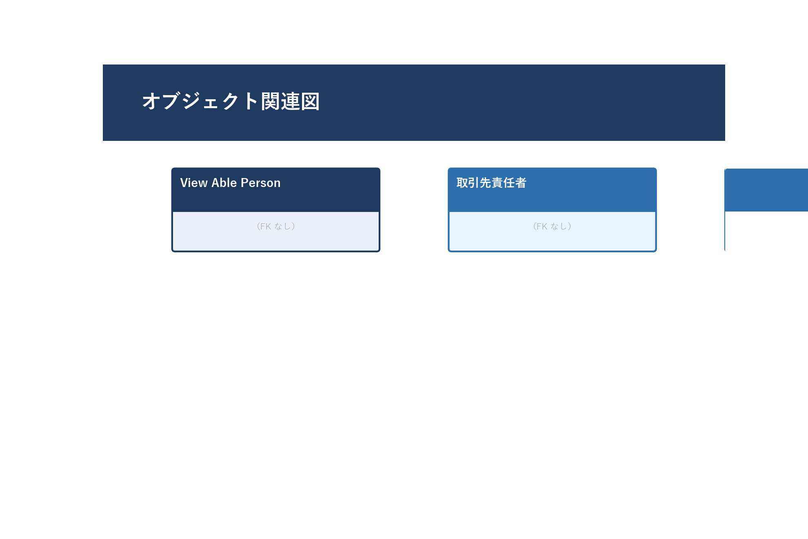
詳細設計書 — 対象オブジェクト

■ 1. 対象オブジェクト・項目一覧
オブジェクト名 | 項目ラベル | 項目API名 | 読み書き区分 | 備考
View Able Person (ViewAblePerson__c) | （詳細は個票参照） | -
取引先責任者 (Contact) | （詳細は個票参照） | -
ユーザー (User) | （詳細は個票参照） | -

■ 2. オブジェクト関連図（自動生成）

関連コンポーネント
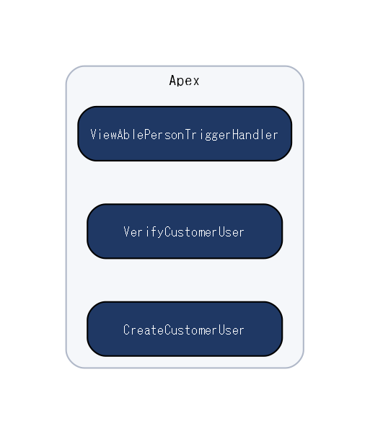
詳細設計書 — 関連コンポーネント

■ 1. 関連コンポーネント一覧
コンポーネント名 | 種別 | 役割
CreateCustomerUser | Apex | FlowのアクションとしてContact情報からExperience Cloudユーザーを作成する。必須項目チェック・既存ユーザー確認・新規作成/再有効化の3パターンを処理し、結果をFlowに返す。パスワード送信は。
VerifyCustomerUser | Apex | 既存CustomerUserの有効性を確認する。InvocableMethodとしてFlowから呼ばれ、ユーザー存在・有効フラグを返す。
ViewAblePersonTriggerHandler | Apex | ViewAblePerson__c作成時（before insert/after insert）にContactのIsConsignee__c等の閲覧権限フラグを更新する責務を持つ。

■ 2. コンポーネント関連図（自動生成）

